상품제안서
라라퓨어 비건 퍼퓸 핸드워시와 40수 호텔타올 200g 2P | 상품코드: F27486

 |  |  |  |  |  |  | 02-412-0044 | www.easy1.co.kr
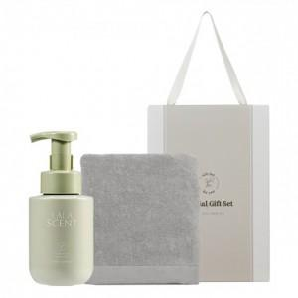

【상세/제작정보】 | 손가는 마음 선물세트

【인쇄/포장옵션】 | 자수, 스티커 / 포장불가능

【공급단가】 | 수량 | 100~ | 300~ | 500~ | 1,000~ | 3,000~
*VAT별도 | 단가 | 11,760원 | 11,560원 | 11,270원 | 11,070원 | 10,780원

【상품 URL】 | https://dev.easy1.co.kr:443/src/goods_detail.php?gdno=27486

